Sedan
PHIẾU TIẾP NHẬN VÀ BÀN GIAO XE

Tên Khách hàng:…................................................................................ |  |  |  |  |  | Loại xe:….......................................................
Điện thoại:….......................................................................................... |  |  |  |  |  | Biển số:…...................................................... |  |  |  |  | Số RO:…...........................

Yêu cầu của Khách hàng:..............................................................................................................................................................................….........
..............................................................................................................................................................................…......................................................................................................................................................................................................................................…................................................................................................................................................................................................................…...........................................................................

E 1/4 1/2 3/4 F
Đèn cảnh báo/
chỉ báo bất thường:
□
□
□
□
□
□
□
□
□
□
□
OIL □
□
□
□
□
Kiểm tra nội thất |  |  |  |  |  |  |  | (Diễn giải: OK: Tốt / NG: Không tốt / K: không) | Kiểm tra vật dụng trong xe |  |  | Có | K
 |  |  |  |  |  |  |  |  | Thiết bị sạc
 |  |  |  |  |  |  |  |  | Thẻ nhớ, USB
Số Km:…............................... | OK | NG |  |  |  |  |  |  | Mắt kính, nước hoa
Khác:......................................................................................................................................................................................................................................................
Vật dụng khác: ..................................
......................................................................................................................
Máy lạnh
Phanh tay
Bàn đạp phanh/ Ly hợp
Ghế, la phông

Kiểm tra phần bên trái, phía trước xe |  |  |  | OK | NG |  | Kiểm tra phần bên phải, phía sau xe |  |  |  |  | OK | NG
Kính chiếu hậu trước trái |  |  |  |  |  |  | Kính chiếu hậu trước phải
Bánh xe trước trái (lốp, mâm xe, vòi xe) |  |  |  |  |  |  | Bánh xe trước phải (lốp, mâm xe, vòi xe)
Bánh xe sau trái (lốp, mâm xe, vòi xe) |  |  |  |  |  |  | Bánh xe sau phải (lốp, mâm xe, vòi xe)
Logo, tem, nhãn |  |  |  |  |  |  | Nắp bình xăng
Kính chắn gió trước |  |  |  |  |  |  | Kính chắn gió sau
Gạt mưa trước |  |  |  |  |  |  | Gạt mưa sau
Đèn pha trước trái |  |  |  |  |  |  | Đèn báo rẽ sau phải
Đèn sương mù trái |  |  |  |  |  |  | Đèn lái sau phải
Đèn pha trước phải |  |  |  |  |  |  | Đèn lái sau trái
Đèn sương mù phải |  |  |  |  |  |  | Đèn báo rẽ sau trái
Kiểm tra thân vỏ xe bên ngoài |  |  |  |  |  |  | Lốp dự phòng, bộ dụng cụ đồ nghề
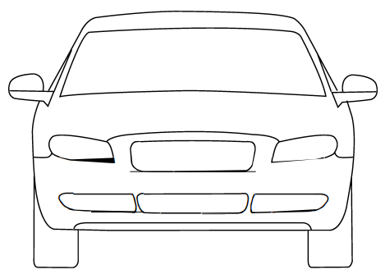

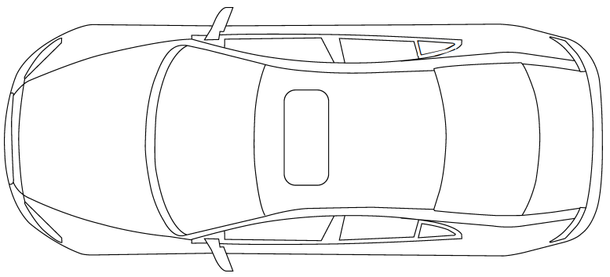

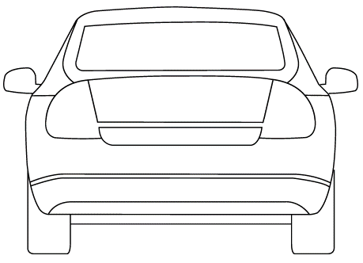

Kiểm tra khoang động cơ |  |  |  | OK | NG |  | Mức độ ưu tiên |  |  |  |  | Có | K
Bình điện |  |  |  |  |  |  | Xe sửa chữa lại
Dầu động cơ |  |  |  |  |  |  | Xe có đặt hẹn
Nước làm mát động cơ |  |  |  |  |  |  | Xe bảo hành
Nước rửa kính |  |  |  |  |  |  | Thông tin khác |  |  |  |  | Có | K
Dầu phanh/ly hợp |  |  |  |  |  |  | Đại lý giữ phụ tùng cũ trả bảo hành/bảo hiểm:
Dầu trợ lực lái |  |  |  |  |  |  | Trả phụ tùng cũ cho khách hàng
Tình trạng các đường ống |  |  |  |  |  |  | Rửa xe
Dây đai dẫn động |  |  |  |  |  |  | Khách hàng chờ tại xưởng

Lưu ý (hạng mục cần làm sớm, ghi chú):..............................................................................................................................................................................….........
..............................................................................................................................................................................…..........................................................................................................................................................................................................................................…................................................................................................................................................................................................................…...........................................................................
Quý Khách vui lòng mang theo toàn bộ tư trang, tiền bạc, vật dụng có giá trị ra khỏi xe. Không tự ý lái xe trong xưởng và nhận lại xe tại khu vực giao xe. Quý Khách đồng ý cho phép Đại lý sử dụng chiếc xe này trên đường thử trong trường hợp cần thiết để phục vụ cho mục đích kiểm tra, sửa chữa.
Tiếp nhận: Ngày …. tháng …. năm …... giờ: .....:….. |  |  |  |  |  | Giao xe: Ngày …. tháng …. năm …... giờ …..:.….
Khách hàng |  |  | Tư vấn dịch vụ Dương Ngọc Minh |  |  | Khách hàng |  |  |  | Tư vấn dịch vụ Dương Ngọc Minh

SUV - HB
PHIẾU TIẾP NHẬN VÀ BÀN GIAO XE

Tên Khách hàng:…................................................................................ |  |  |  |  |  | Loại xe:….......................................................
Điện thoại:….......................................................................................... |  |  |  |  |  | Biển số:…...................................................... |  |  |  |  | Số RO:….............................

Yêu cầu của Khách hàng:..............................................................................................................................................................................….........
..............................................................................................................................................................................…......................................................................................................................................................................................................................................…................................................................................................................................................................................................................…...........................................................................

E 1/4 1/2 3/4 F
Đèn cảnh báo/
chỉ báo bất thường:
□
□
□
□
□
□
□
□
□
□
□
OIL □
□
□
□
□
Kiểm tra nội thất |  |  |  |  |  |  |  | (Diễn giải: OK: Tốt / NG: Không tốt / K: không) | Kiểm tra vật dụng trong xe |  |  | Có | K
 |  |  |  |  |  |  |  |  | Thiết bị sạc
 |  |  |  |  |  |  |  |  | Thẻ nhớ, USB
Số Km:…............................... | OK | NG |  |  |  |  |  |  | Mắt kính, nước hoa
Khác:...............................................................................................................................................................................................................................................
Vật dụng khác: ...............................
..................................................................................................................
Máy lạnh
Phanh tay
Bàn đạp phanh/ Ly hợp
Ghế, la phông

Kiểm tra phần bên trái, phía trước xe |  |  |  | OK | NG |  | Kiểm tra phần bên phải, phía sau xe |  |  |  |  | OK | NG
Kính chiếu hậu trước trái |  |  |  |  |  |  | Kính chiếu hậu trước phải
Bánh xe trước trái (lốp, mâm xe, vòi xe) |  |  |  |  |  |  | Bánh xe trước phải (lốp, mâm xe, vòi xe)
Bánh xe sau trái (lốp, mâm xe, vòi xe) |  |  |  |  |  |  | Bánh xe sau phải (lốp, mâm xe, vòi xe)
Logo, tem, nhãn |  |  |  |  |  |  | Nắp bình xăng
Kính chắn gió trước |  |  |  |  |  |  | Kính chắn gió sau
Gạt mưa trước |  |  |  |  |  |  | Gạt mưa sau
Đèn pha trước trái |  |  |  |  |  |  | Đèn báo rẽ sau phải
Đèn sương mù trái |  |  |  |  |  |  | Đèn lái sau phải
Đèn pha trước phải |  |  |  |  |  |  | Đèn lái sau trái
Đèn sương mù phải |  |  |  |  |  |  | Đèn báo rẽ sau trái
Kiểm tra thân vỏ xe bên ngoài |  |  |  |  |  |  | Lốp dự phòng, bộ dụng cụ đồ nghề
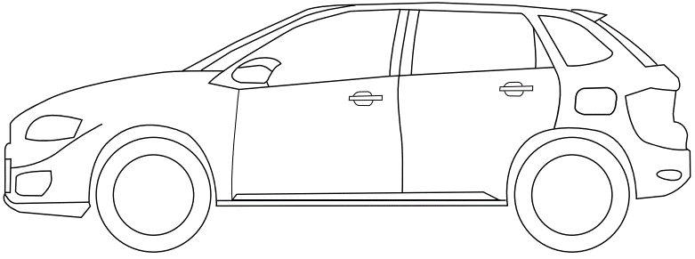
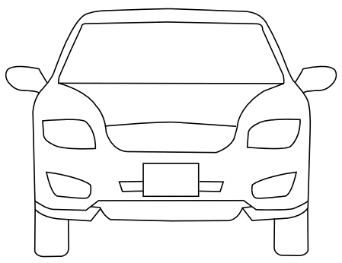

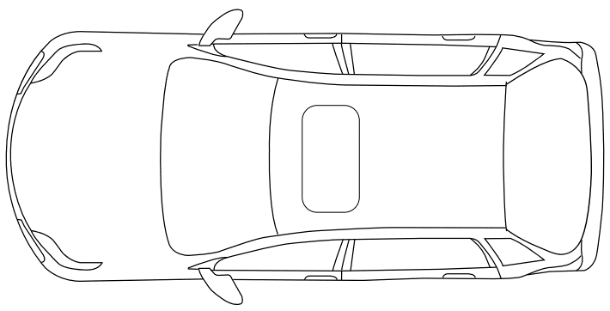

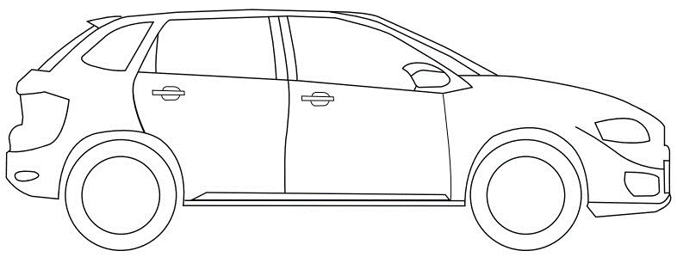
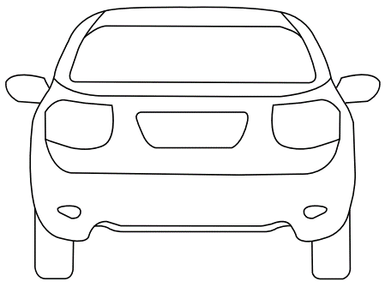

Kiểm tra khoang động cơ |  |  |  | OK | NG |  | Mức độ ưu tiên |  |  |  |  | Có | K
Bình điện |  |  |  |  |  |  | Xe sửa chữa lại
Dầu động cơ |  |  |  |  |  |  | Xe có đặt hẹn
Nước làm mát động cơ |  |  |  |  |  |  | Xe bảo hành
Nước rửa kính |  |  |  |  |  |  | Thông tin khác |  |  |  |  | Có | K
Dầu phanh/ly hợp |  |  |  |  |  |  | Đại lý giữ phụ tùng cũ trả bảo hành/bảo hiểm:
Dầu trợ lực lái |  |  |  |  |  |  | Trả phụ tùng cũ cho khách hàng
Tình trạng các đường ống |  |  |  |  |  |  | Rửa xe
Dây đai dẫn động |  |  |  |  |  |  | Khách hàng chờ tại xưởng

Lưu ý (hạng mục cần làm sớm, ghi chú):..............................................................................................................................................................................….........
..............................................................................................................................................................................…..........................................................................................................................................................................................................................................…................................................................................................................................................................................................................…...........................................................................
Quý Khách vui lòng mang theo toàn bộ tư trang, tiền bạc, vật dụng có giá trị ra khỏi xe. Không tự ý lái xe trong xưởng và nhận lại xe tại khu vực giao xe. Quý Khách đồng ý cho phép Đại lý sử dụng chiếc xe này trên đường thử trong trường hợp cần thiết để phục vụ cho mục đích kiểm tra, sửa chữa.
Tiếp nhận: Ngày …. tháng …. năm …... giờ: .....:….. |  |  |  |  |  | Giao xe: Ngày …. tháng …. năm …... giờ …..:.….
Khách hàng |  |  | Tư vấn dịch vụ Dương Ngọc Minh |  |  | Khách hàng |  |  |  | Tư vấn dịch vụ Dương Ngọc Minh

Pick-up
PHIẾU TIẾP NHẬN VÀ BÀN GIAO XE

Tên Khách hàng:…................................................................................ |  |  |  |  |  | Loại xe:….......................................................
Điện thoại:….......................................................................................... |  |  |  |  |  | Biển số:…...................................................... |  |  |  |  | Số RO:….............................

Yêu cầu của Khách hàng:..............................................................................................................................................................................….........
..............................................................................................................................................................................…......................................................................................................................................................................................................................................…................................................................................................................................................................................................................…...........................................................................

E 1/4 1/2 3/4 F
Đèn cảnh báo/
chỉ báo bất thường:
□
□
□
□
□
□
□
□
□
□
□
OIL □
□
□
□
□
Kiểm tra nội thất |  |  |  |  |  |  |  | (Diễn giải: OK: Tốt / NG: Không tốt / K: không) | Kiểm tra vật dụng trong xe |  |  | Có | K
 |  |  |  |  |  |  |  |  | Thiết bị sạc
 |  |  |  |  |  |  |  |  | Thẻ nhớ, USB
Số Km:…............................... | OK | NG |  |  |  |  |  |  | Mắt kính, nước hoa
Khác:...............................................................................................................................................................................................................................................
Vật dụng khác:.................................
..................................................................................................................
Máy lạnh
Phanh tay
Bàn đạp phanh/ Ly hợp
Ghế, la phông

Kiểm tra phần bên trái, phía trước xe |  |  |  | OK | NG |  | Kiểm tra phần bên phải, phía sau xe |  |  |  |  | OK | NG
Kính chiếu hậu trước trái |  |  |  |  |  |  | Kính chiếu hậu trước phải
Bánh xe trước trái (lốp, mâm xe, vòi xe) |  |  |  |  |  |  | Bánh xe trước phải (lốp, mâm xe, vòi xe)
Bánh xe sau trái (lốp, mâm xe, vòi xe) |  |  |  |  |  |  | Bánh xe sau phải (lốp, mâm xe, vòi xe)
Logo, tem, nhãn |  |  |  |  |  |  | Nắp bình xăng
Kính chắn gió trước |  |  |  |  |  |  | Kính chắn gió sau
Gạt mưa trước |  |  |  |  |  |  | Gạt mưa sau
Đèn pha trước trái |  |  |  |  |  |  | Đèn báo rẽ sau phải
Đèn sương mù trái |  |  |  |  |  |  | Đèn lái sau phải
Đèn pha trước phải |  |  |  |  |  |  | Đèn lái sau trái
Đèn sương mù phải |  |  |  |  |  |  | Đèn báo rẽ sau trái
Kiểm tra thân vỏ xe bên ngoài |  |  |  |  |  |  | Lốp dự phòng, bộ dụng cụ đồ nghề
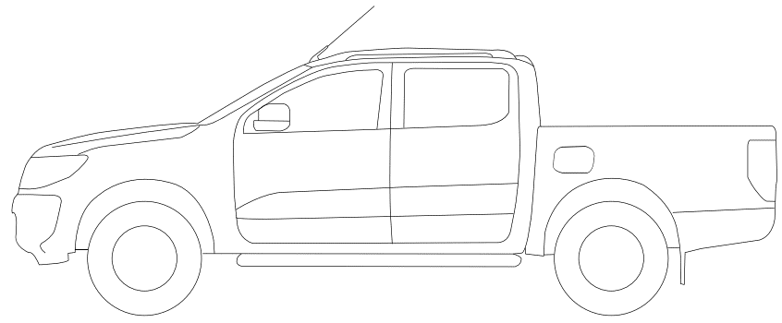
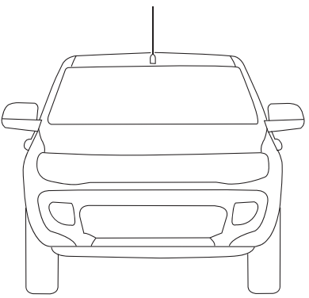

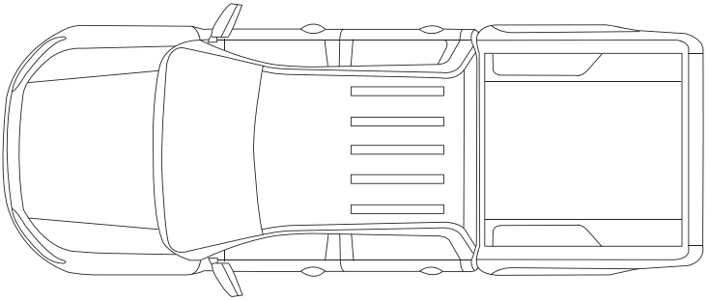

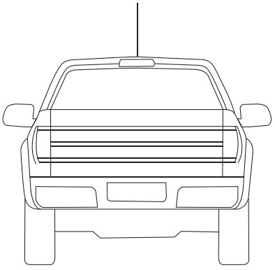
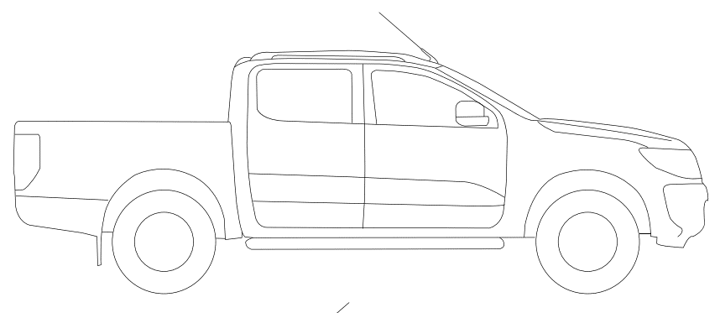

Kiểm tra khoang động cơ |  |  |  | OK | NG |  | Mức độ ưu tiên |  |  |  |  | Có | K
Bình điện |  |  |  |  |  |  | Xe sửa chữa lại
Dầu động cơ |  |  |  |  |  |  | Xe có đặt hẹn
Nước làm mát động cơ |  |  |  |  |  |  | Xe bảo hành
Nước rửa kính |  |  |  |  |  |  | Thông tin khác |  |  |  |  | Có | K
Dầu phanh/ly hợp |  |  |  |  |  |  | Đại lý giữ phụ tùng cũ trả bảo hành/bảo hiểm:
Dầu trợ lực lái |  |  |  |  |  |  | Trả phụ tùng cũ cho khách hàng
Tình trạng các đường ống |  |  |  |  |  |  | Rửa xe
Dây đai dẫn động |  |  |  |  |  |  | Khách hàng chờ tại xưởng

Lưu ý (hạng mục cần làm sớm, ghi chú):..............................................................................................................................................................................….........
..............................................................................................................................................................................…..........................................................................................................................................................................................................................................…................................................................................................................................................................................................................…...........................................................................
Quý Khách vui lòng mang theo toàn bộ tư trang, tiền bạc, vật dụng có giá trị ra khỏi xe. Không tự ý lái xe trong xưởng và nhận lại xe tại khu vực giao xe. Quý Khách đồng ý cho phép Đại lý sử dụng chiếc xe này trên đường thử trong trường hợp cần thiết để phục vụ cho mục đích kiểm tra, sửa chữa.
Tiếp nhận: Ngày …. tháng …. năm …... giờ: .....:….. |  |  |  |  |  | Giao xe: Ngày …. tháng …. năm …... giờ …..:.….
Khách hàng |  |  | Tư vấn dịch vụ Dương Ngọc Minh |  |  | Khách hàng |  |  |  | Tư vấn dịch vụ Dương Ngọc Minh

